Charts
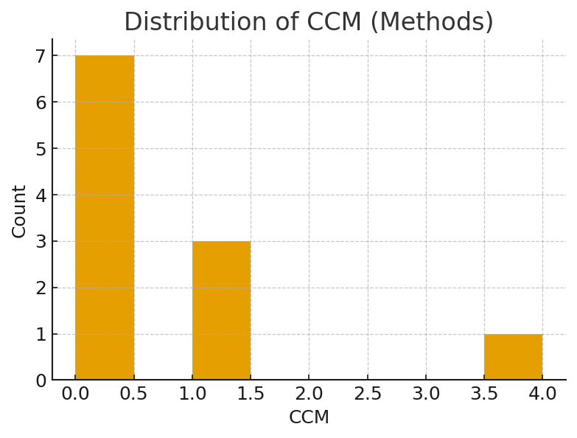
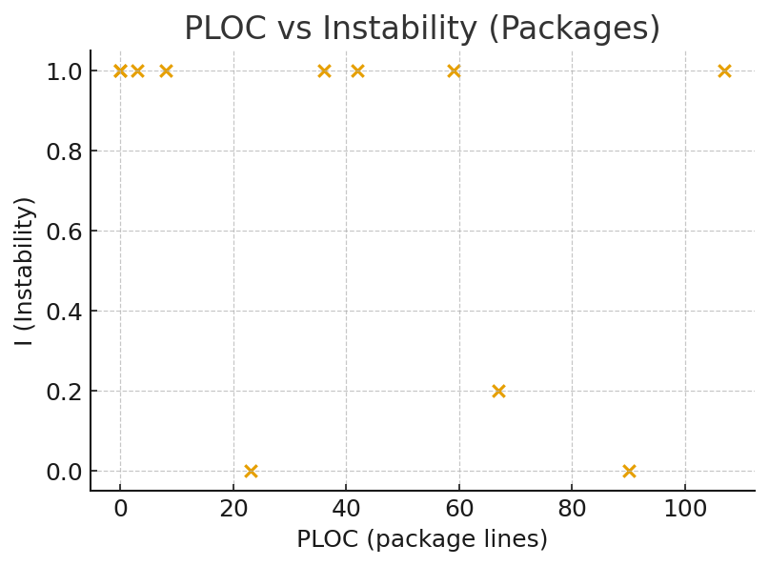
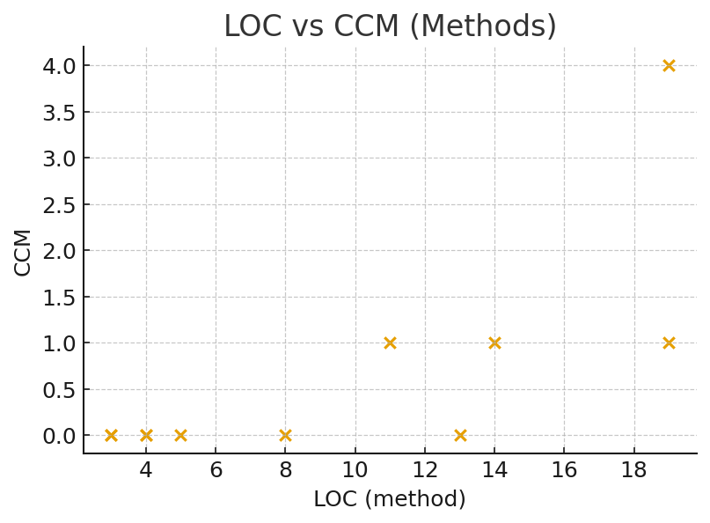
Summary:
Methods analysed: 11
Average LOC (methods): 9.36
Average CCM (methods): 0.64
Methods with CCM >= 10: 0

